画面
 | ↓スコアとハイスコア |  | ↓体力 |  |  | ↓生地（的） | ↓タイマー
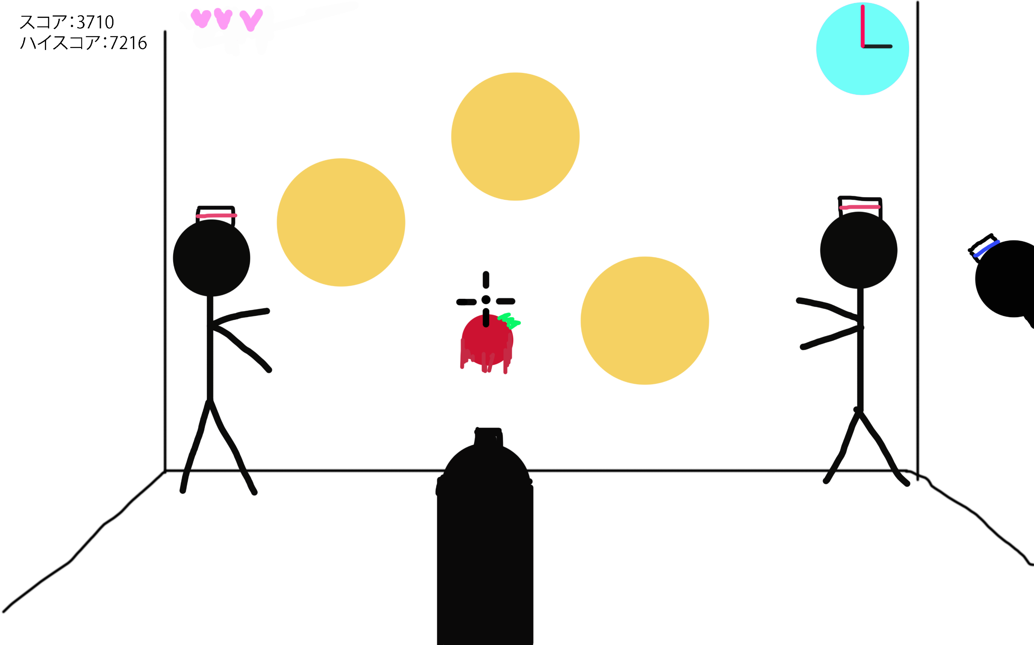

 |  |  |  |  |  |  |  | ←おじさん

 |  |  |  |  | ↑銃口

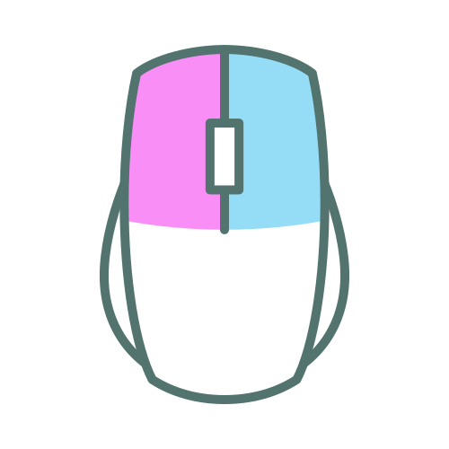
操作方法
 |  |  | ESC | オプション
発射→

 |  | ←照準移動

